Sheet1
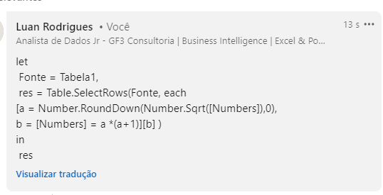
Numbers | Answer Expected
6 | 6
144 | 182
182 | 7656
3094 | 1093070
7656 | 9600702
1093070 | 61442082
8422425
Liste todos os números Pronic. Um número Prnic é aquele número que é resultado do produto de dois inteiros consecutivos. Para o ex. 506 que é o resultado de 22 & 23
9600702
61442082

